Hoja 1
Id | Issue relacionado | Titulo | Descripción | Resultado Actual | Resultado Esperado | Pasos para reproducción | Estado | Prioridad (Cliente) | Severidad (IT) | Reportado por | Asignado a | Documentacion
bug_002 | Como usuario quiero poder visualizar una lista de productos en el home para ver ejemplos y resultados de búsqueda. | Listado productos | Se muestra un listado de 8 productos en recomendaciones | Se muestran 12 productos | Deberia mostrar 8 y tener paginacion | 1. Se ingreso a la url de la página 2. Se scrolleo hasta el final de la pagina | Cerrado | Media | Media | Martina Terraza | Desarrollo
bug_002 | Como usuario quiero poder visualizar un producto para conocer todos los detalles del producto de manera clara e intuitiva: Título y categoría. Ubicación, imágenes, descripción y características. Disponibilidad. Política. | Detalle producto | No se visualiza el bloque de reservas como deberia , de acuerdo a la estetica del disseño de figma | Deberia verse con los colores y diseños planteados en el prototipo de figma | Se visualiza en colores grises y rojo | 1. Se ingreso a la url de la página 2. Se scrolleo hasta la seccion "Fecha disponibles" | Cerrado | Alta | Bloqueante | Martina Terraza | Desarrollo
bug_003 | Como usuario quiero saber en qué ciudad se encuentra un producto para saber si podrá ser accesible de acuerdo a mi ubicación. | Producto ciudad | No se visualiza el detalle de ubicacion precisa | Al pinchar el boton de localizacion rojo en el mapa, deberia mostrarse la ubicacion exacta del alojamiento | No se visualiza la ubicacion exacta del alojamiento al pinchar el boton de localizacion rojo en el mapa | 1. Se ingreso a la url de la página 2. Se scrolleo hasta la seccion "Donde vas a estar" | Cerrado | Media | Alta | Martina Terraza | Desarrollo
bug_004 | Como usuario quiero poder visualizar las imágenes que describen un producto para comprender y conocer su estética. | Producto carrusel de imagenes | Se visualizan todas imagenes iguales | Cuando se ingresa al detallle del producto solo se ven las imagenes del indice 0 | Se deberia ver 5 imagenes distintas | 1. Se ingreso a la url de la página 2. Se seleccionó un producto en particular 3. Se localizo el bloque de imagenes | Cerrado | Alta | Media | Martina Terraza | Desarrollo
bug_005 | Como usuario quiero poder visualizar las imágenes que describen un producto para comprender y conocer su estética. | Producto carrusel de imagenes | Cuando se presiona el boton "ver màs" deberia ver un cuadro diseñado de acuerdo al prototipo de figma | Deberia verse una imagen arriba con fechas a los costados y abajo las 4 restantes | Las imagenes de abajo se visualizan cortadas en las esquinas | 1. Se ingreso a la url de la página 2. Se seleccionó un producto en particular 3. Se localizo el bloque de imagenes 4. Se presionò el boton "ver mas" | Cerrado | Alta | Media | Martina Terraza | Desarrollo | 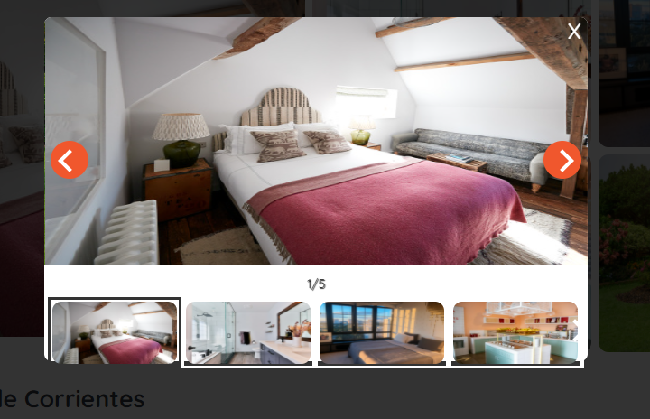
bug_006 | Como usuario quiero poder visualizar las características de un producto para saber con qué comodidades cuenta. | Producto caracteristicas | Se visualizan las caracteristicas en minuscula, deberia estar en mayuscula. No se visualizan los iconos en color naranja | Se visualizan las caracteristicas en minuscula, deberia estar en mayuscula | Se visualizan en minuscula las caracteristicas | 1. Se ingreso a la url de la página 2. Se seleccionó un producto en particular 3. Se localizo el bloque de caracterisitcas ¿Que ofrece este lugar? | Cerrado | Baja | Baja | Martina Terraza | Desarrollo | 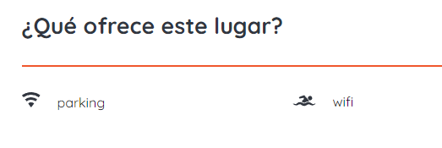
bug_007 | Como usuario quiero poder visualizar la política de uso de un producto para informarme sobre cuidados y precauciones. | Producto politicas | No se visualiza el titulo ¿ Que tenes que saber? | Cuando se ingresa al detallle del producto no se visualiza el titulo del bloque politicas | Deberia mostrarse el titulo que diga ¿Que tenes que saber? | 1. Se ingreso a la url de la página 2. Se seleccionó un producto en particular 3. Se localizo el bloque de condiciones y politicas | Cerrado | Baja | Baja | Martina Terraza | Desarrollo
bug_008 | Como usuario quiero poder visualizar las fechas disponibles en el detalle de producto y poder acceder a la sección de reservas. | Producto fechas disponibles | No se visualiza de acuerdo al diseño predeterminado | No se visualiza de acuerdo al diseño predeterminado | Se visualiza el bloque de reserva que no coincide con lo solicitado | 1. Se ingreso a la url de la página 2. Se seleccionó un producto en particular 3. Se localizo el bloque de fechas disponibles | Cerrado | Alta | Bloqueante | Martina Terraza | Desarrollo

